107 都市公園面積（人口１人当たり）
107 都市公園面積（人口１人当たり）

 | 時点 2023(R5)年度末（毎年）
 | 単位 ㎡ |  |  |  |  |  |  |  | 偏差値 |  | 37.5
順位 |  | 都道府県名 |  | 数 値 |  |  | 順位 | 都道府県名 |  | 数 値

 |  | 0 | 全 国 |  | 10.40 | 0.0 | 24 | 0 | 愛 媛 |  | 12.02
1 |  | 0 | 北海道 |  | 27.84 | 0.0 | 25 | 0 | 長 崎 |  | 11.51
2 |  | 0 | 山 形 |  | 19.75 | 0.0 | 26 | 0 | 高 知 |  | 11.30
3 |  | 0 | 宮 城 |  | 18.74 | 0.0 | 27 | 0 | 大 分 |  | 11.22
4 |  | 0 | 秋 田 |  | 18.48 | 0.0 | 28 | 0 | 広 島 |  | 10.90
5 |  | 0 | 宮 崎 |  | 18.17 | 0.0 | 29 | 0 | 佐 賀 |  | 10.88
6 |  | 0 | 青 森 |  | 17.54 | 0.0 | 30 | 0 | 岐 阜 |  | 10.66
7 |  | 0 | 香 川 |  | 17.19 | 0.0 | 31 | 0 | 沖 縄 |  | 10.49
8 |  | 0 | 島 根 |  | 16.56 | 0.0 | 32 | 0 | 山 梨 |  | 10.21
9 |  | 0 | 富 山 |  | 16.35 | 0.0 | 33 | 0 | 三 重 |  | 10.11
10 |  | 0 | 福 井 |  | 16.15 | 0.0 | 34 | 0 | 茨 城 |  | 10.05
11 |  | 0 | 岡 山 |  | 15.82 | 0.0 | 35 | 0 | 福 岡 |  | 9.38
12 |  | 0 | 山 口 |  | 15.65 | 0.0 | 36 | 0 | 滋 賀 |  | 9.26
13 |  | 0 | 栃 木 |  | 15.01 | 0.0 | 37 | 0 | 静 岡 |  | 9.19
14 |  | 0 | 新 潟 |  | 14.59 | 0.0 | 38 | 0 | 熊 本 |  | 8.70
15 |  | 0 | 石 川 |  | 14.25 | 0.0 | 39 | 0 | 和歌山 |  | 8.56
16 |  | 0 | 福 島 |  | 14.02 | 0.0 | 40 | 0 | 愛 知 |  | 8.02
17 |  | 0 | 奈 良 |  | 14.00 | 0.0 | 41 | 0 | 徳 島 |  | 7.95
18 |  | 0 | 岩 手 |  | 13.95 | 0.0 | 42 | 0 | 京 都 |  | 7.79
18 |  | 0 | 群 馬 |  | 13.95 | 0.0 | 43 | 0 | 埼 玉 |  | 7.24
20 |  | 0 | 長 野 |  | 13.90 | 0.0 | 44 | ◎ | 千 葉 |  | 7.02
21 |  | 0 | 兵 庫 |  | 13.27 | 0.0 | 45 | 0 | 神奈川 |  | 5.82
都市公園面積 （人口１人当たり）
北海道 | 27.84
青 森 | 17.54
岩 手 | 13.95
宮 城 | 18.74
秋 田 | 18.48
山 形 | 19.75
福 島 | 14.02
茨 城 | 10.05
栃 木 | 15.01
群 馬 | 13.95
埼 玉 | 7.24
千 葉 | 7.02
東 京 | 4.34
神奈川 | 5.82
新 潟 | 14.59
富 山 | 16.35
石 川 | 14.25
福 井 | 16.15
山 梨 | 10.21
長 野 | 13.9
岐 阜 | 10.66
静 岡 | 9.19
愛 知 | 8.02
三 重 | 10.11
滋 賀 | 9.26
京 都 | 7.79
大 阪 | 5.79
兵 庫 | 13.27
奈 良 | 14
和歌山 | 8.56
鳥 取 | 12.11
島 根 | 16.56
岡 山 | 15.82
広 島 | 10.9
山 口 | 15.65
徳 島 | 7.95
香 川 | 17.19
愛 媛 | 12.02
高 知 | 11.3
福 岡 | 9.38
佐 賀 | 10.88
長 崎 | 11.51
熊 本 | 8.7
大 分 | 11.22
宮 崎 | 18.17
鹿児島 | 12.4
沖 縄 | 10.49
22 |  | 0 | 鹿児島 |  | 12.40 | 0.0 | 46 | 0 | 大 阪 |  | 5.79
23 |  | 0 | 鳥 取 |  | 12.11 | 0.0 | 47 | 0 | 東 京 |  | 4.34

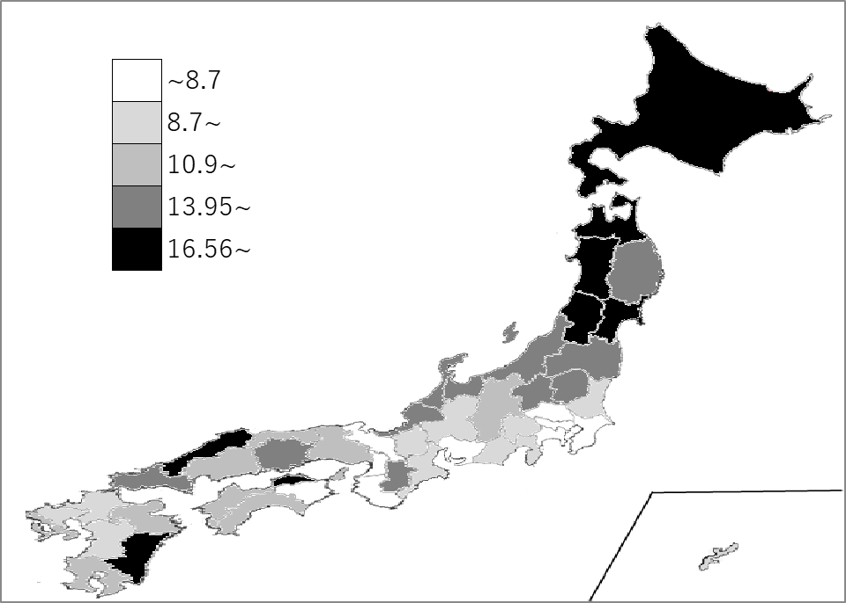
千葉県の推移
令和元年度末 | 6.85 | 44
令和2年度末 | 6.86 | 44
令和3年度末 | 6.92 | 44
令和4年度末 | 6.98 | 44
令和5年度末 | 7.02 | 44

《備 考》 ・資料出所 総務省統計局「社会生活統計指標」 ・参 考 千葉県の都市公園面積は、43.91k㎡で9位。全国は、1,293.84k㎡。

